サンプル検証
■参照資料
 | https://github.com/lzx551402/contextdesc

■ソース
 | git clone https://github.com/lzx551402/contextdesc.git

■実行環境構築
 | pip install tensorflow-gpu==1.14.0
 | pip install tensorflow==1.14.0
 | pip install opencv-python==3.4.2.17
 | pip install opencv-contrib-python==3.4.2.17
 | pip install open3d-python

■訓練済みモデルダウンロード
 | pb='contextdesc'
 | mkdir {bp}/contextdesc/pretrained
 | cd {bp}/contextdesc/pretrained
 | wget https://research.altizure.com/data/contextdesc_models/contextdesc_pp.tar
 | tar -xvf contextdesc_pp.tar
 | wget https://research.altizure.com/data/contextdesc_models/retrieval_model.tar
 | tar -xvf retrieval_model.tar
 | wget https://research.altizure.com/data/contextdesc_models/dense-contextdesc.tar
 | tar -xvf dense-contextdesc.tar

■モデル実行
 | cd {bp}/contextdesc
 | python image_matching.py
 | #--loc_model '/content/contextdesc/pretrained/dense-contextdesc'
 | #--reg_model 'pretrained/contextdesc++'

■サンプル出力結果

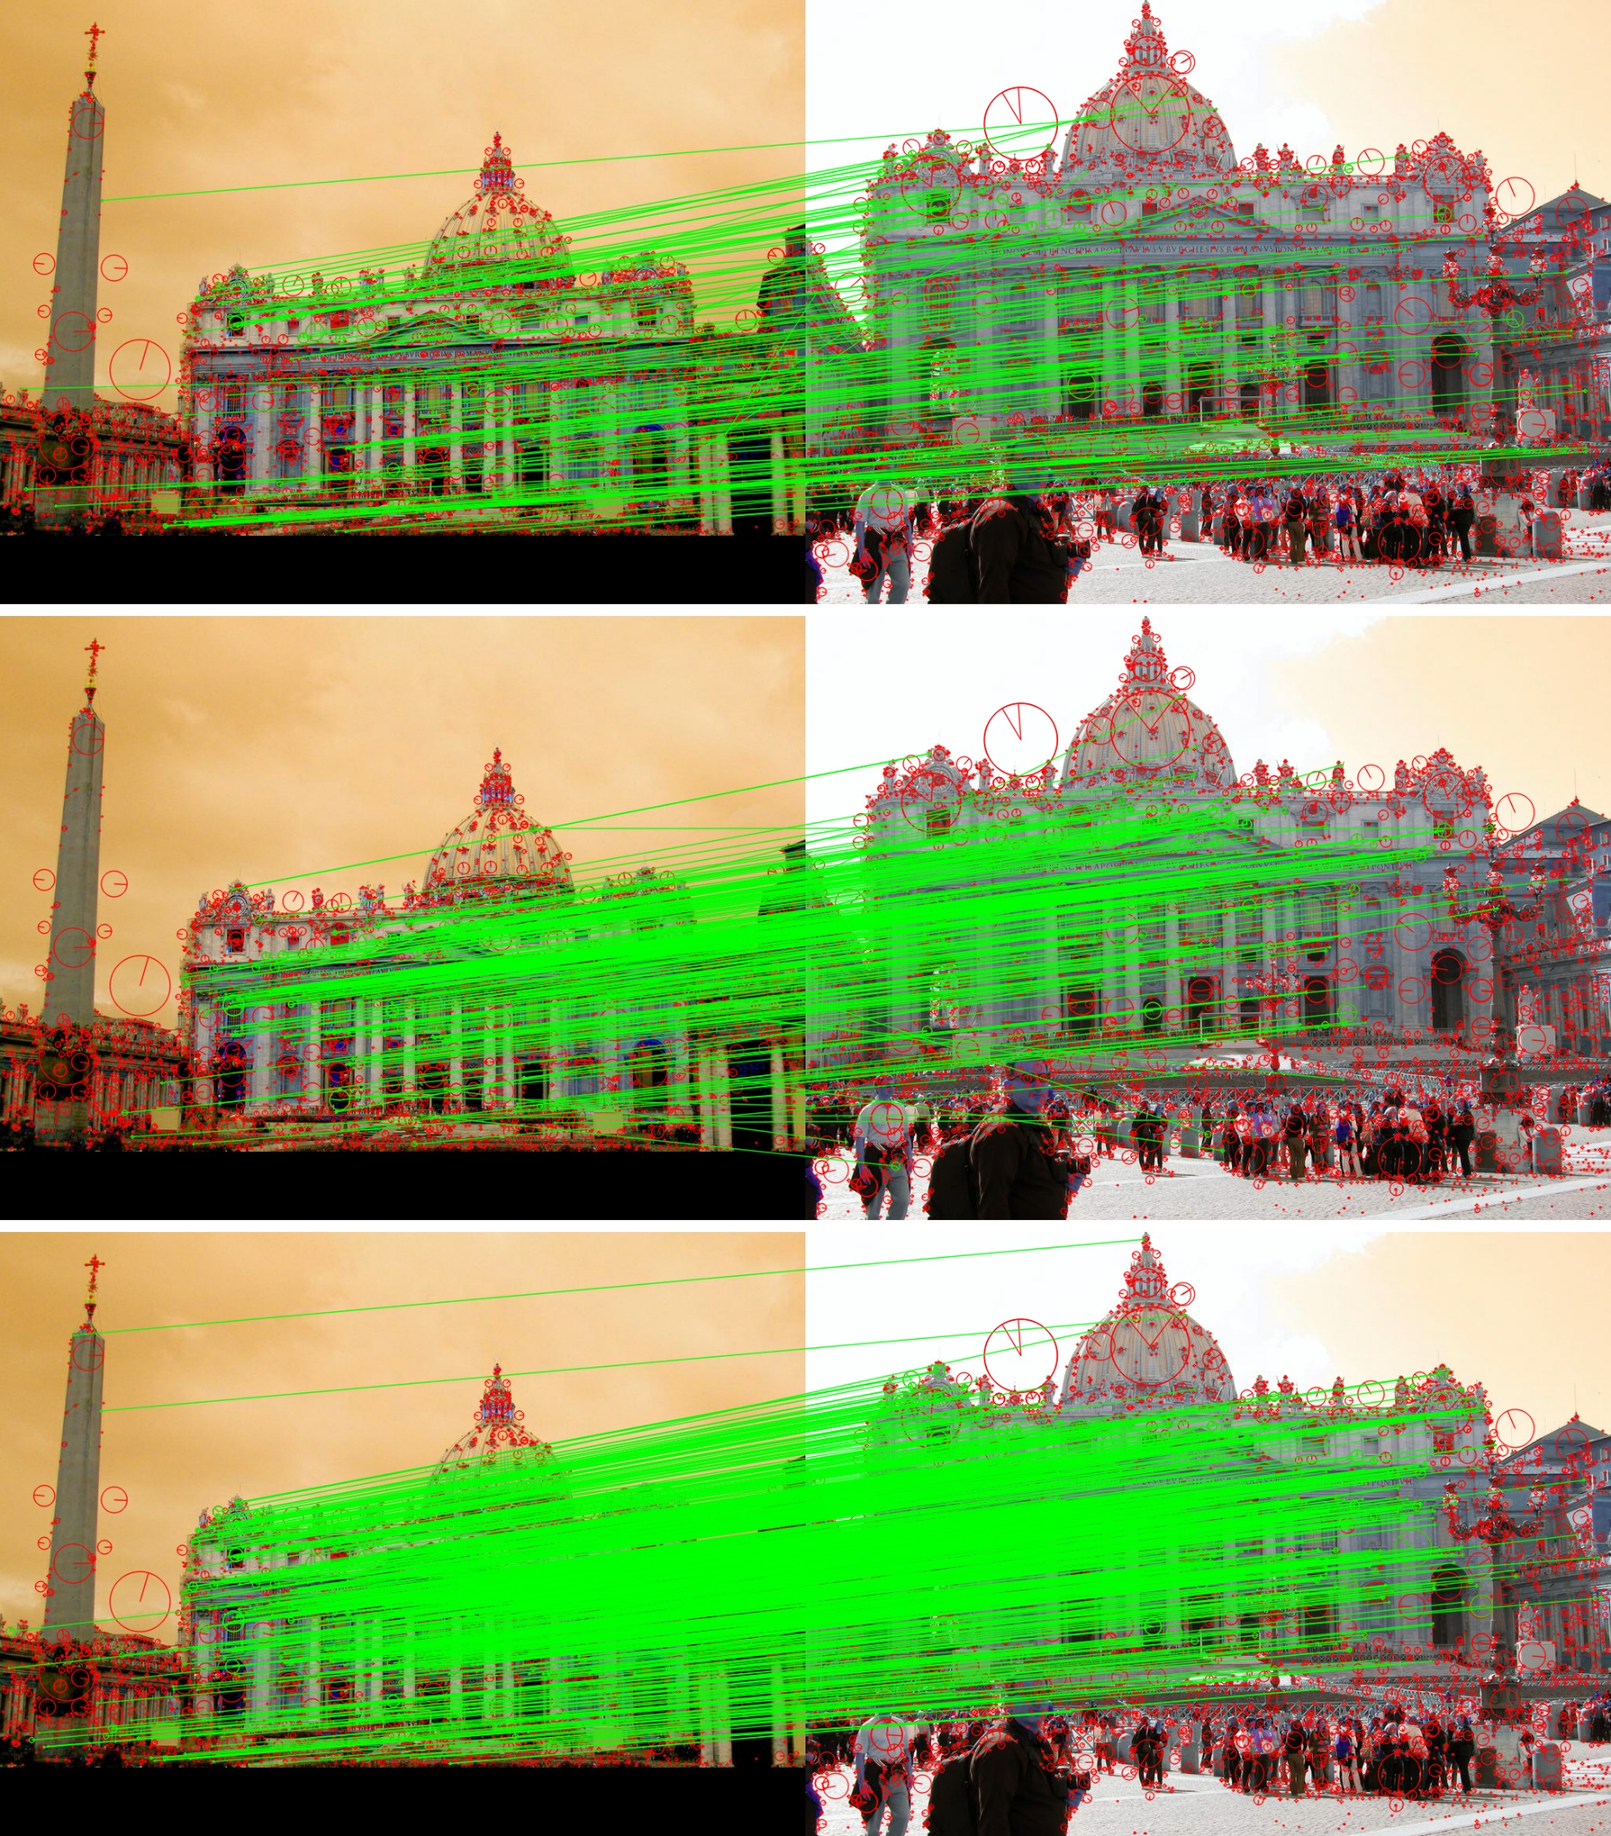

 |  | sift_match

 |  | base_match

 |  | aug_match

■上記結果を見ると、下記結論があります。
 | 深層学習のモデル【base_match】と【aug_match】について、よい特徴点を取得できます。

